Sheet1
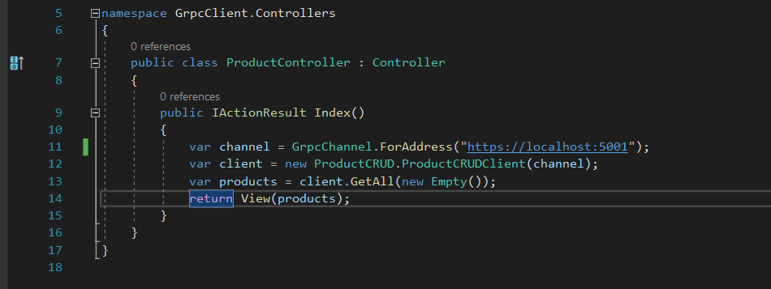
Cấu trúc 1 project gRPC
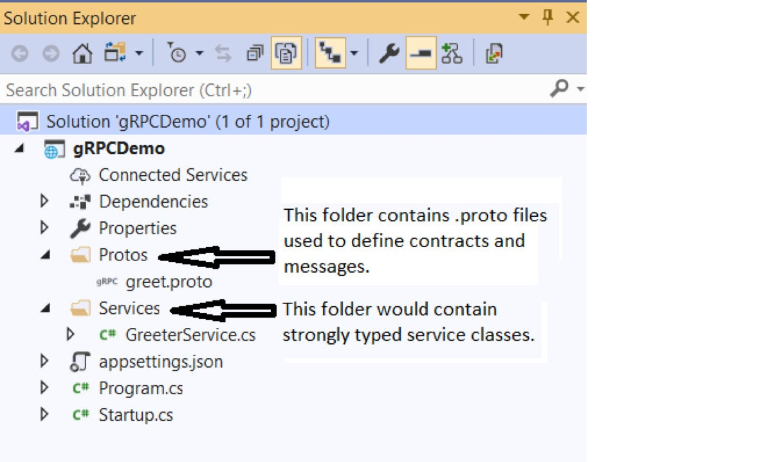

 | 1. File .proto | 4 kiểu method rpc: 1. Unary Call + client gửi 1 request, gRPC service sẽ gửi lại 1 message + vd: rpc GetAll(empty) returns (Products) 2. Server Streaming Call + client gửi 1 request tới server, sau đó nhận lại 1 luồng để đọc 1 chuỗi các message được gửi trở lại từ server. Client sẽ đọc từ luồng trả về cho đến khi hết các message. + vd: rpc GetProducts(Product) returns (stream Product) 3. Client Streaming Call + client tạo 1 chuỗi các message và gửi nó cho server. Khi client kết thúc việc tạo các message, nó sẽ đợi server đọc tất cả message và trả về response. + vd: rpc GetProducts(stream Product) returns (Product) 4. Bidirectional streaming RPC + client và server có thể gửi và nhận message cho nhau bất cứ khi nào + vd: rpc GetProducts(stream Product) returns (stream Product)

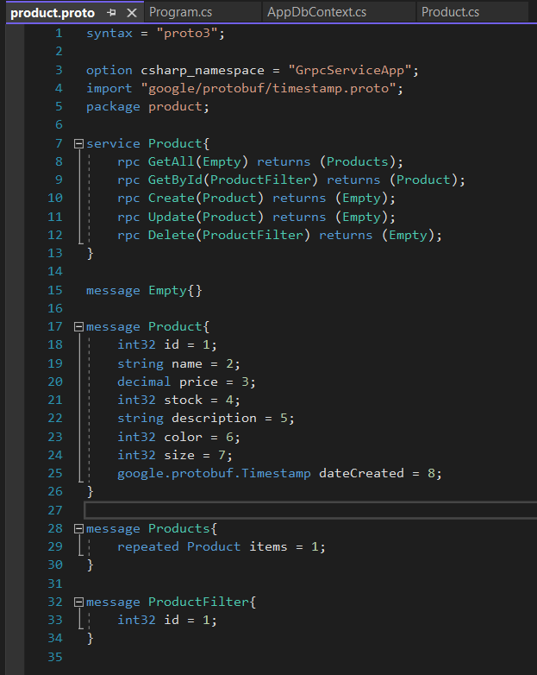
Define rpc method: chỉ định request và response của chúng

1 unique number được gán cho 1 thuộc tính gọi là tag.
Các tags được protocol buffer thể hiện thuộc tính thay vì sử dụng tên thuộc tính

Products coi là 1 collection của Product. Keyword "reqeated" đánh dấu trường items là 1 collection của Product. Trường items có thể lặp lại vô số lần. Thứ tự của các lần lặp được bảo tồn

 | 2. Add DataBase connection trong appsetting.json

 | 3. Tạo Data để migration ra DB

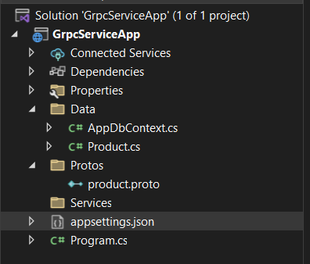

 | 4. Tạo service method

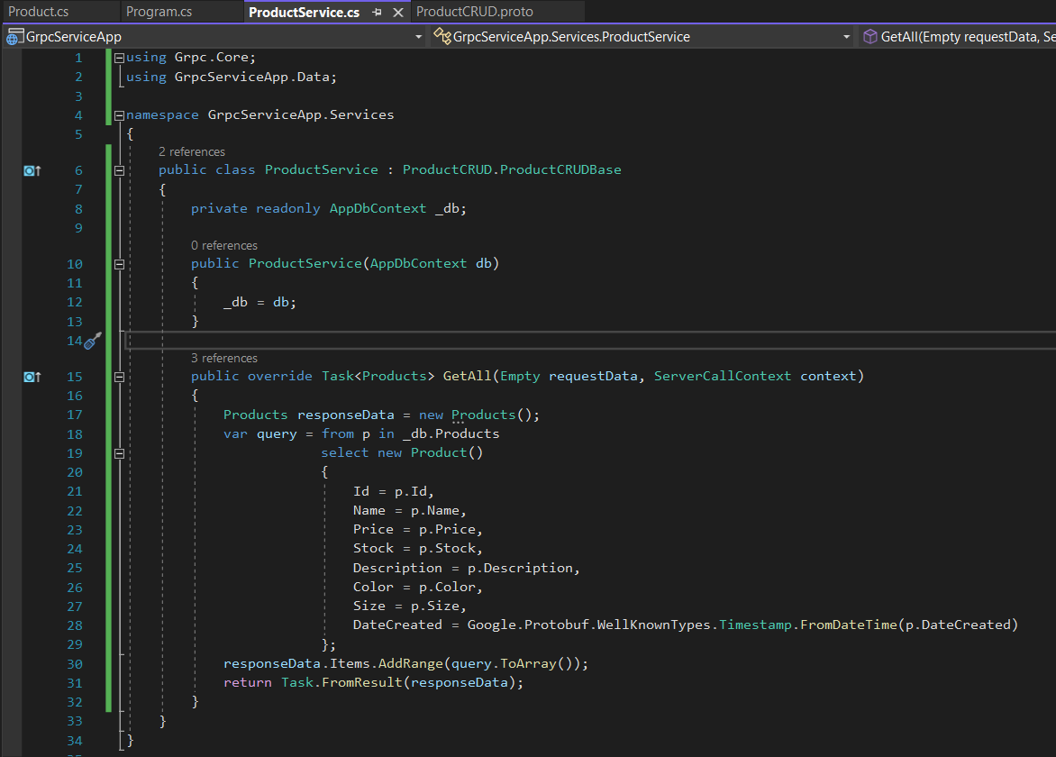

 | 5. Tạo project client asp.net core mvc

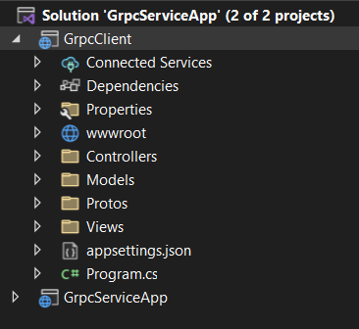

 | 6. Copy thử mục Protos từ GrpcServiceApp sang GrpcClient

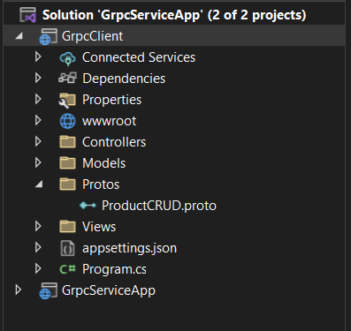

 | 7. Add NuGet vào GrpcClient

GrpcClient gọi tới Service ở GrpcServiceApp thông qua channel và client
 | 8. Tạo method ProductController

